多设备快捷
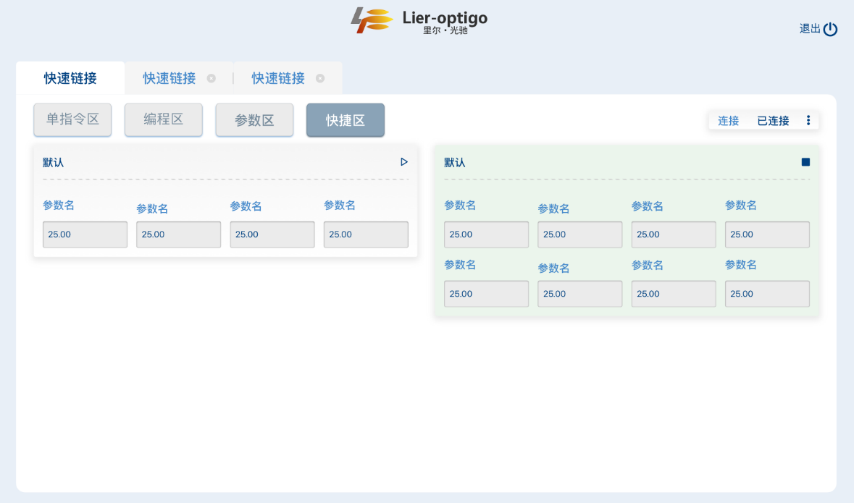
需求 | 功能 | 细分功能 | 积木块 | 参数 | 细分参数 | 积木块细分参数 | 交互形式 | 说明1 | 说明2
 | 编程区 | 侧边分区：逻辑指令 | 开始 | 开始 |  |  | 按钮 | 用于执行程序
 |  |  |  | 当前存档 | 保存 |  | 按钮（单击）
 |  |  |  |  | 帮助 | 上传程序 | 按钮
 |  |  |  |  |  | 刷新程序 | 按钮
 |  |  |  |  |  | 联系客服 | 按钮
 |  |  |  | 入参 | 创建入参 | 设置参数名 | 文本框
 |  |  |  |  |  | 设置参数初始值 | 文本框 | 入参可以有多个，每个单独设置一个初始值，初始值只能是数
 |  |  |  |  |  | 增加或删除入参 | 按钮
 |  |  |  | 存档管理 | 存档切换 |  | 按钮 | 双击切换
 |  |  |  |  | 存档删除 |  | 按钮 | 带二次确认对话框
 |  |  |  | 新建存档 | 新建 |  | 按钮
 |  |  |  |  | 命名 |  | 文本框
 |  |  | 系统标签 | 标签名称 |  |  | 文本框+勾选框
 |  |  |  | 标签值 |  |  | 文本框+勾选框 | 可输入文本或选择变量
 |  |  | 变量 | 赋值 |  |  | 文本框+勾选框 | 可输入文本或选择变量
 |  |  |  | 删除 |  |  | 下拉菜单
 |  |  |  | 重命名 |  |  | 下拉菜单
 |  |  | 变量运算 | 变量名称 |  |  | 文本框+勾选框
 |  |  |  | 输入值1 |  |  | 文本框+勾选框 | 可输入文本或选择变量
 |  |  |  | 运算方法 |  |  | 下拉菜单 | 加、减、乘、除
 |  |  |  | 输入值2 |  |  | 文本框+勾选框 | 可输入文本或选择变量
 |  |  | 变量赋值 | 变量名称 |  |  | 文本框+勾选框
 |  |  |  | 输入值 |  |  | 文本框+勾选框 | 可输入文本或选择变量
 |  |  | 循环 | 循环次数 |  |  | 文本框+勾选框 | 可输入文本或选择变量
 |  |  | 判断 | 数据1 |  |  | 文本框+勾选框 | 可输入文本或选择变量
 |  |  |  | 条件 |  |  | 下拉菜单 | 大于、等于、小于
 |  |  |  | 数据2 |  |  | 文本框+勾选框 | 可输入文本或选择变量
 |  |  | 跳出循环
 |  |  | 延迟 | 延迟时间 |  |  | 文本框+勾选框 | 可输入文本或选择变量 | 单位是ms
 |  |  | 异步操作 | 异步延迟时间 |  |  | 文本框+勾选框 | 可输入文本或选择变量
 |  | 侧边分区：运行指令 |  |  |  |  |  | 通过读取各设备配置文件来显示，但必须有初始化积木块 | 每个关联的单设备连接分别有一个分区，分开显示
 |  | 侧边分区：函数 |  |  |  |  |  | 显示函数区编辑的函数
 | 快捷区 | 单独的入参卡片（2列） |  | 程序名 |  |  | 纯显示不可交互 | 每个卡片关联到编程区的某个存档，一一对应
 |  |  |  | 开始/停止 |  |  | 按钮 | 未运行时显示为开始按钮，开始运行后显示为停止按钮 | 正在运行的卡片变成绿色（ebf5ec）
 |  |  |  | 入参名 |  |  | 纯显示不可交互 | 每行4个
 |  |  |  | 入参值 |  |  | 文本框 | 每行4个，对应各自的入参名 | 框内初始显示各自入参设定的初始值
 | 函数区 | 略 | 略 | 略 | 略 | 略 | 略 | 略 | 略
 | 监控区 | 打开监控 |  |  |  |  | 按钮 | 每个关联的单设备连接分别有一个按钮
 |  | 监控文本显示（每行2个） |  |  |  |  | 纯显示无法交互 | 通过读取各设备配置文件来显示
 |  | 监控图形显示 |  |  |  |  | 通过读取各设备配置文件来确认交互形式 | 通过读取各设备配置文件来显示 | 仅支持该功能的设备才会显示

单指令和参数区自定义
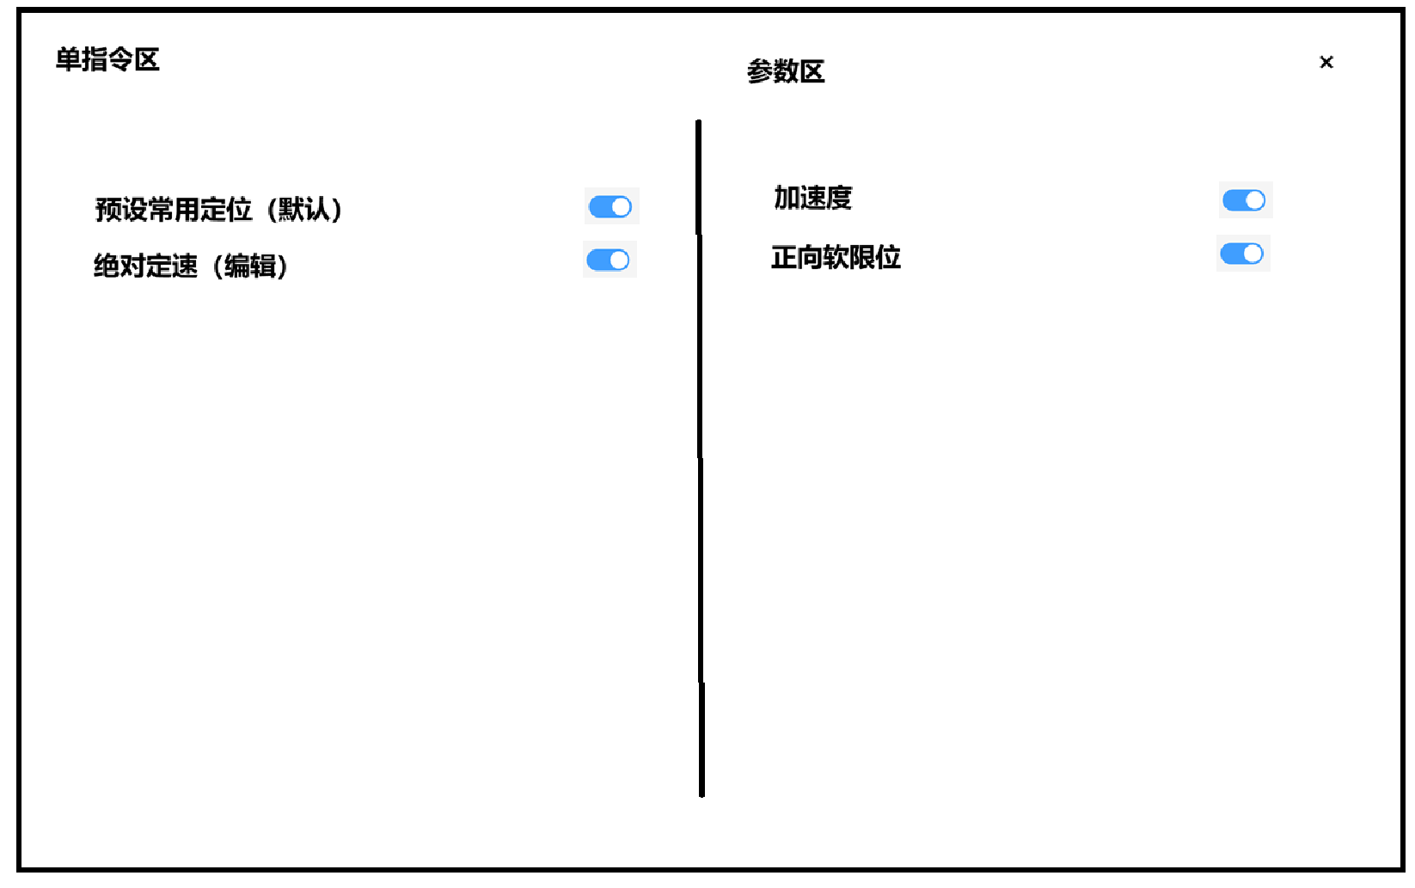
需求 | 功能 | 细分功能 |  |  | 交互形式 | 说明1 | 说明2
连接管理页 | 新建连接 |  |  |  | 按钮
 |  | （点击新建连接后）弹窗 | 选择型号 |  | 下拉菜单 | 仅显示当前账号绑定的产品型号
 |  |  | 选择端口 |  | 下拉菜单 | 显示当前读取到的端口名称
 |  |  | 自定义链接名称 |  | 文本框
 |  |  | 颜色选择 |  | 弹颜色选取窗 | 默认为#409eff的蓝色
 |  |  | 保存 |  | 按钮
 | （已保存连接后）连接卡片 | 型号 |  |  | 纯显示无法交互
 |  | 端口号 |  |  | 纯显示无法交互
 |  | 连接颜色 |  |  | 纯显示无法交互
 |  | 进入操作页 |  |  | 按钮
 |  | 修改连接 |  |  | 三点式菜单弹窗的第一个选项
 |  |  | 选择型号 |  | 纯显示无法交互 | 无法选择
 |  |  | 选择端口 |  | 下拉菜单
 |  |  | 自定义链接名称 |  | 文本框
 |  |  | 颜色选择 |  | 弹颜色选取窗
 |  |  | 删除 |  | 按钮 | 删除整个连接
 |  |  | 修改 |  | 按钮 | 点击后确认修改
 |  | 自定义单指令区和参数区 |  |  | 三点式菜单弹窗的第二个选项
 |  |  | 单指令区 | 单指令名称 | 纯显示无法交互
 |  |  |  | 单指令开关 | 开关 | 默认全开
 |  |  | 参数区 | 参数名称 | 纯显示无法交互
 |  |  |  | 参数开关 | 开关 | 默认全开

